ОСТАТКИ на 31.05.2016
Код аксапты | артикул | штрих код | Наименование | Изображение | ФАКТ СКЛАДА шт | цена | ЗАКАЗ
49200001 | HKSC123HCB2 | 4602006138822 | HELLO KITTY Заколка-клип чат-чат, 2 шт. Синий | 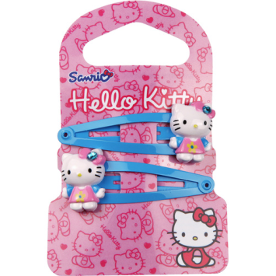 | 477 | 50.00 ₽ |  | 23,850.00 ₽
49200003 | HKSC123HCY2 | 4602006138839 | HELLO KITTY Заколка-клип чат-чат, 2 шт. Желтый |  | 349 | 50.00 ₽ |  | 17,450.00 ₽
49200004 | HKSC123EB2 |  | HELLO KITTY Резинка, 2 шт. Синий | 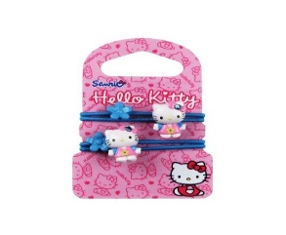 | 0 | 50.00 ₽ | 0 | - ₽
49200005 | HKSC123EM2 | 4602006138792 | HELLO KITTY Резинка, 2 шт. Красный | 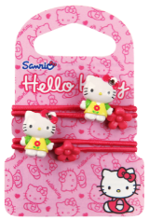 | 420 | 50.00 ₽ |  | 21,000.00 ₽
49200006 | HKSC123EY2 |  | HELLO KITTY Резинка, 2 шт. Желтый |  | 123 | 50.00 ₽ |  | 6,150.00 ₽
49200007 | HKSC123SB2 |  | HELLO KITTY Резинка махровая, 2шт, Синий | 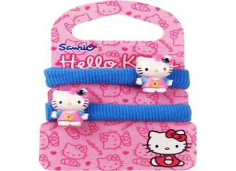 | 493 | 50.00 ₽ |  | 24,650.00 ₽
49200009 | HKSC123SY2 |  | HELLO KITTY Резинка махровая, 2шт, Желтый |  | 299 | 50.00 ₽ |  | 14,950.00 ₽
49200010 | HKSC123HPB2 | 4602006138846 | HELLO KITTY Заколка Невидимка, 2 шт. Синий |  | 2276 | 50.00 ₽ |  | 113,800.00 ₽
49200011 | HKSC123HPM2 |  | HELLO KITTY Заколка Невидимка, 2 шт. Красный |  | 1393 | 50.00 ₽ |  | 69,650.00 ₽
49200012 | HKSC123HPY2 | 4602006138860 | HELLO KITTY Заколка Невидимка, 2 шт. Желтый |  | 1693 | 50.00 ₽ |  | 84,650.00 ₽
49200013 | HKSC123CB2 | 4602006138884 | HELLO KITTY Заколка Крабик, 2 шт. Синий | 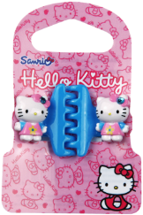 | 2079 | 50.00 ₽ |  | 103,950.00 ₽
49200014 | HKSC123CM2 | 4602006138891 | HELLO KITTY Заколка Крабик, 2 шт. Красный |  | 395 | 50.00 ₽ |  | 19,750.00 ₽
49200015 | HKSC123CY2 | 4602006138877 | HELLO KITTY Заколка Крабик, 2 шт. Желтый | 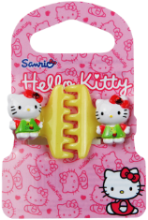 | 1486 | 50.00 ₽ |  | 74,300.00 ₽
49200016 | HKSC123HBB1 | 4602006138907 | HELLO KITTY Ободок, 1 шт. Синий |  | 1174 | 50.00 ₽ |  | 58,700.00 ₽
49200017 | HKSC123HBM1 | 4602006138914 | HELLO KITTY Ободок , 1 шт. Красный |  | 3722 | 50.00 ₽ |  | 186,100.00 ₽
49200018 | HKSC123HBY1 | 4602006138921 | HELLO KITTY Ободок , 1 шт. Желтый |  | 3082 | 50.00 ₽ |  | 154,100.00 ₽
49200019 | HKSC123BB2 | 4602006138631 | HELLO KITTY Набор бижутерии 2 предмета, бусы 1 шт, браслет 1 шт. Синий |  | 65 | 70.00 ₽ |  | 4,550.00 ₽
49200022 | HKSC123PLBB2 | 4602006138952 | HELLO KITTY Набор бижутерии 2 предмета, украшение с подвеской 1 шт., браслет 1 шт. Синий |  | 1074 | 70.00 ₽ |  | 75,180.00 ₽
49200023 | HKSC123PLBG2 | 4602006138969 | HELLO KITTY Набор бижутерии, 2 предмета , украшение с подвеской 1 шт., браслет 1 шт. Красный |  | 10 | 70.00 ₽ |  | 700.00 ₽
49200024 | HKSC123PLBM2 | 4602006138976 | HELLO KITTY Набор бижутерии 2 предмета, украшение с подвеской 1 шт., браслет 1 шт. Зеленый |  | 875 | 70.00 ₽ |  | 61,250.00 ₽
49200025 | HKSC123HC2 | 4602006138563 | HELLO KITTY Заколка-клип чат-чат БАНТИКИ, 2 шт. | 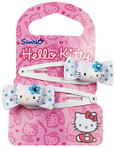 | 331 | 60.00 ₽ |  | 19,860.00 ₽
49200026 | HKSC123E2 | 4602006138587 | HELLO KITTY Резинка БАНТИКИ, 2 шт. | 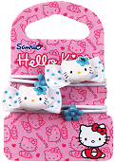 | 988 | 60.00 ₽ |  | 59,280.00 ₽
49200028 | HKSC123HP2 | 4602006138570 | HELLO KITTY Заколка Невидимка, БАНТИКИ, 2 шт. | 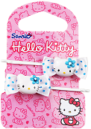 | 2367 | 60.00 ₽ |  | 142,020.00 ₽
49200029 |  | 4602006138600 | HELLO KITTY Заколка Крабик БАНТИКИ, 2 шт. | 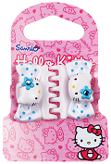 | 0 | 60.00 ₽ | 0 | - ₽
49200030 | HKSC123HB1 | 4602006138617 | HELLO KITTY Ободок БАНТИКИ , 1 шт. | 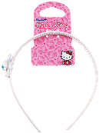 | 2603 | 50.00 ₽ |  | 130,150.00 ₽
49200031 | HKSC123BBR3 | 4602006138648 | HELLO KITTY Набор бижутерии БАНТИКИ 3 предмета, кольцо 1 шт, бусы 1 шт, браслет 1 шт. | 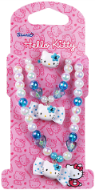 | 0 | 70.00 ₽ | 0 | - ₽
49200032 |  | 4602006138983 | HELLO KITTY Набор бижутерии БАНТИКИ, украшение с подвеской 1 шт., браслет 1 шт. | 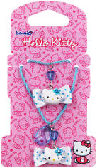 | 0 | 70.00 ₽ | 0 | - ₽
49200033 | HKSC3CE2 | 4602006138624 | HELLO KITTY Клипсы БАНТИКИ, 2 шт. | 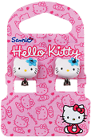 | 0 | 50.00 ₽ | 0 | - ₽
49200037 | HKSSC3HCBS4 | 4602006139010 | HELLO KITTY Заколка-клип чат-чат Sweet Summer 01, 4 шт. |  | 0 | 50.00 ₽ | 0 | - ₽
49200038 | HKSSC3HCBSC4 | 4602006139027 | HELLO KITTY Заколка-клип чат-чат Sweet Summer 02, 4 шт. |  | 0 | 50.00 ₽ | 0 | - ₽
49200039 | HKSSC3HC4 | 4602006138679 | HELLO KITTY Заколка-клип чат-чатSweet Summer 03, 4 шт. |  | 912 | 50.00 ₽ |  | 45,600.00 ₽
49200040 | HKSSC3BBA2 | 4602006139034 | HELLO KITTY Набор бижутерии Sweet Summer 2 предмета, бусы 1шт, браслет 1шт. Зелен/розовый | 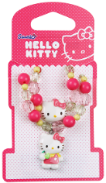 | 719 | 70.00 ₽ |  | 50,330.00 ₽
49200041 | HKSSC3BBP2 | 4602006139041 | HELLO KITTY Набор бижутерии Sweet Summer 2 предмета, бусы 1шт, браслет 1шт. Розовый |  | 2982 | 60.00 ₽ |  | 178,920.00 ₽
49200042 | HKSSC3BB2 | 4602006138709 | HELLO KITTY Набор бижутерии Sweet Summer 2 предмета , бусы 1шт, браслет 1шт. Гол./розовый | 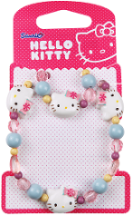 | 130 | 70.00 ₽ |  | 9,100.00 ₽
49200043 | HKSSC3SEHC4 | 4602006139058 | HELLO KITTY Набор Sweet Summer, резинки 2 шт, заколка-клип чат-чат 2 шт. Розовый | 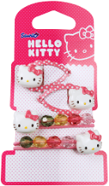 | 426 | 50.00 ₽ |  | 21,300.00 ₽
49200044 | HKSSC3SEHCPD4 | 4602006138686 | HELLO KITTY Набор Sweet Summer, заколка-клип чат-чат 2 шт, резинки конфетки 2 шт. Розовый | 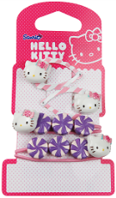 | 1109 | 50.00 ₽ |  | 55,450.00 ₽
49200045 | HKSSC3SEHCT4 | 4602006138693 | HELLO KITTY Набор Sweet Summer, заколка-клип чат-чат шифон 2 шт., резинка 2шт. Желтый |  | 1864 | 50.00 ₽ |  | 93,200.00 ₽
49200046 | HKSSC3SEHCTM4 | 4602006139065 | HELLO KITTY Набор Sweet Summer, заколка-клип чат-чат шифон 2 шт, резинка 2 шт., Розовый |  | 2206 | 60.00 ₽ |  | 132,360.00 ₽
49200047 | HKSSC3E2 | 4602006138655 | HELLO KITTY Резинка Sweet Summer, 2 шт. Розовая/голубая |  | 843 | 50.00 ₽ |  | 42,150.00 ₽
49200048 | HKSSC3S2 | 4602006139072 | HELLO KITTY Резинка махровая мини Sweet Summer, 2 шт. Розовый | 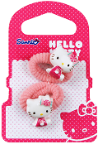 | 352 | 50.00 ₽ |  | 17,600.00 ₽
4920000302 | HKWC6147503 | 4602006147503 | HELLO KITTY Заколка-клип чат-чатСиреневый 2 шт |  | 0 | 50.00 ₽ | 0 | - ₽
4920000304 | HKWC6147510 | 4602006147510 | HELLO KITTY Заколка-клип чат-чат Бирюзовый 2 шт |  | 1034 | 50.00 ₽ |  | 51,700.00 ₽
4920000306 | HKWC6147527 | 4602006147527 | HELLO KITTY Заколка-клип чат-чат Розовый 2 шт |  | 547 | 50.00 ₽ |  | 27,350.00 ₽
4920000902 | HKWC6147565 | 4602006147565 | HELLO KITTY Резинка махровая Сиреневый 2шт |  | 1895 | 50.00 ₽ |  | 94,750.00 ₽
4920000904 | HKWC6147572 | 4602006147572 | HELLO KITTY Резинка махровая Бирюзовый 2 шт |  | 4644 | 50.00 ₽ |  | 232,200.00 ₽
4920000906 | HKWC6147589 | 4602006147589 | HELLO KITTY Резинка махровая Розовый 2шт |  | 1729 | 50.00 ₽ |  | 86,450.00 ₽
4920001202 | HKWC6147596 | 4602006147596 | HELLO KITTY Заколка Невидимка, Сиреневый 2 шт |  | 1815 | 50.00 ₽ |  | 90,750.00 ₽
4920001204 | HKWC6147602 | 4602006147602 | HELLO KITTY Заколка Невидимка, Бирюзовый 2 шт |  | 1768 | 50.00 ₽ |  | 88,400.00 ₽
4920001206 | HKWC6147619 | 4602006147619 | HELLO KITTY Заколка Невидимка, Розовый 2 шт |  | 1780 | 50.00 ₽ |  | 89,000.00 ₽
4920001802 | HKWC6147664 | 4602006147664 | HELLO KITTY Ободок эластичный для волос лента Бирюзовый 1 шт |  | 904 | 50.00 ₽ |  | 45,200.00 ₽
4920001812 | HKWC6147657 | 4602006147657 | HELLO KITTY Ободок Сиреневый 1 шт |  | 1739 | 50.00 ₽ |  | 86,950.00 ₽
4920001814 | HKWC6147671 | 4602006147671 | HELLO KITTY Ободок Розовый 1 шт |  | 2286 | 50.00 ₽ |  | 114,300.00 ₽
4920005002 | HKWC6147688 | 4602006147688 | HELLO KITTY Набор резинок Сиреневый 8 шт | 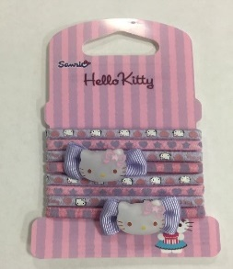 | 713 | 50.00 ₽ |  | 35,650.00 ₽
4920005004 | HKWC6147695 |  | HELLO KITTY Набор резинок Бирюзовый 8 шт | 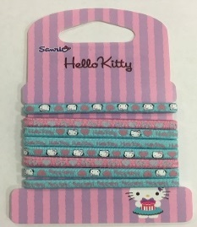 | 544 | 50.00 ₽ |  | 27,200.00 ₽
4920005006 | HKWC6147701 |  | HELLO KITTY Набор резинок Розовый 8 шт |  | 175 | 50.00 ₽ |  | 8,750.00 ₽
4920005052 | HKWC6147718 | 4602006147718 | HELLO KITTY Набор бусы браслет Розовый |  | 977 | 60.00 ₽ |  | 58,620.00 ₽
4920005102 | HKWC6147725 | 4602006147725 | HELLO KITTY Набор кольцо браслет Розовый | 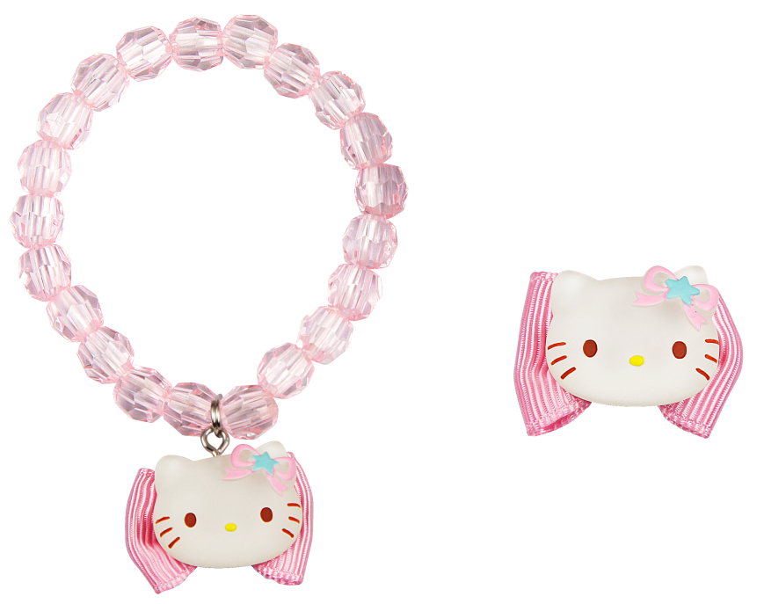 | 0 | 60.00 ₽ | 0 | - ₽
49200050021 | HKWC6149712 |  | HELLO KITTY Набор резинка Сиреневый 8 шт |  | 2415 | 50.00 ₽ |  | 120,750.00 ₽
49200050041 | HKWC6149729 | 4602006149729 | HELLO KITTY Набор резинка Бирюзовый 8 шт | нет! 0 шт | 0 | 50.00 ₽ | 0 | - ₽
49200050061 | HKWC6149736 |  | HELLO KITTY Набор резинка Розовый 8 шт | 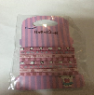 | 4668 | 50.00 ₽ |  | 233,400.00 ₽
49200990031 | HKPR6155904 |  | HELLO KITTY Ободок розовый | 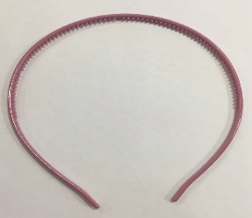 | 2990 | 50.00 ₽ |  | 149,500.00 ₽
5559058274100001 |  |  | закладка |  | 1639 | 50.00 ₽ |  | 81,950.00 ₽
 |  |  |  |  |  |  |  | 3,834,920.00 ₽
 |  |  |  | ИТОГО : | 73579

Лист1
49200019 | 4602006138631
49200013 | 4602006138884
49200014 | 4602006138891
49200004 | 4602006138785
49200006 | 4602006138808
49200025 | 4602006138563
49200007 | 4602006138754
49200009 | 4602006138778
49200020 | 4602006138945
49200031 | 4602006138648
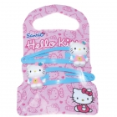
49200001 | 4602006138822
49200002 | 4602006138815
49200003 | 4602006138839
49200011 | 4602006138853
49200037 | 4602006139010
49200023 | 4602006138969
49200044 | 4602006139058
49200029 | 4602006138600
49200027 | 4602006138594
49200035 | 4602006138990
49200043 | 4602006138686
49200038 | 4602006139027
49200042 | 4602006138709
49200033 | 4602006138624
49200036 | 4602006139003
49200047 | 4602006138655
49200034 | 4602006138662
49200048 | 4602006139072

